Sheet1
页数 | 原文 | 改为 | 备注
P40.式(3.3) |  |  | 第一步应该为行列式符号
P52.第二段 |  |  | ij=-k的描述替换为ij=k，-90度替换为90度
P54.式(3.33) |  |  | 点乘结果通常定义为标量
P58.第一段 | slambook/ch3/useGeometry/useGeometry.cpp | slambook/ch3/useGeometry/eightGeometry.cpp | 代码文件路径与GitHub上不一致
P75.倒数第四行 |  |  | 应为单位阵I而不是数字1
P94.倒数第六行 | 也就是位于0～65536的值 | 也就是位于0～65535的值 | 16位整型的范围不包括65536
P95.倒数第七行 | opencv.org/downloads.html下载，选择OpenCV for Linux版本即可 | opencv.org/releases.html下载 | opencv网站现在就是这样的，不分平台版本
P95.倒数第二行 | OpenCV会在cmake阶段检查依赖项是否会安装 | OpenCV会在cmake阶段检查依赖项是否已安装 | 有语病，将“会”改为“已”
P96.第十一行 | slambook/ch5/imageBasics.cpp | slambook/ch5/imageBasics/imageBasics.cpp | 代码文件路径与GitHub上不一致
P97 | 第y行的头指针 | //第y行的头指针 | 代码注释换行排版之后没有加上//
 | 指向待访问的像素数据 | //指向待访问的像素数据
 | 块置零 | //块置零
P98.倒数第三段 | 程序的10～17行 | 程序的10～22行 | 行数写错
P106.式(6.2) |  |  | 公式使用符号顺序等与前后内容不一致
P106.式(6.3)
P107.第四行 | 求计算状态x的条件概率分布 | 计算状态x的条件概率分布 | 有语病，删除“求”
P108.第四行 |  |  | 公式使用符号顺序等与前后内容不一致
P108.第五行
P108.式(6.8) | 参看书本 | 式子没错，主要原因看备注 | 没有对式中的N做出解释，N应为x的维度
P108.式(6.10) |  |  | 公式使用符号顺序等与前后内容不一致
P108.式(6.11)
P108.式(6.12)
P110.式(6.14) |  |  | 应对整个目标函数求
P110.式(6.16) |  |  | 公式使用符号与前后内容不一致
P112.第二行 |  |  | 多了两个2
P118 | struct用法 | //struct用法 | 代码注释换行排版之后没有加上//
P119.倒数第十行 | 调用build/curve_fitting查看优化结果 | 调用build/ceres_curve_fitting查看优化结果 | 代码文件名与GitHub上不一致
P119.倒数第九行 | % build/curve_fitting | % build/ceres_curve_fitting
P125.倒数第二行 | OptimizationAlgorithmGaussNewton( solver_ptr ); | //OptimizationAlgorithmGaussNewton( solver_ptr ); | 代码注释换行排版之后没有加上//
P126.第一行 | OptimizationAlgorithmDogleg( solver_ptr ); | //OptimizationAlgorithmDogleg( solver_ptr );
P127.第十七行 | % build/curve_fitting | % build/g2o_curve_fitting | 代码文件名与GitHub上不一致
P144.式(7.10) |  |  | 与定义不一致
P144.式(7.11)
P144.式(7.12) | 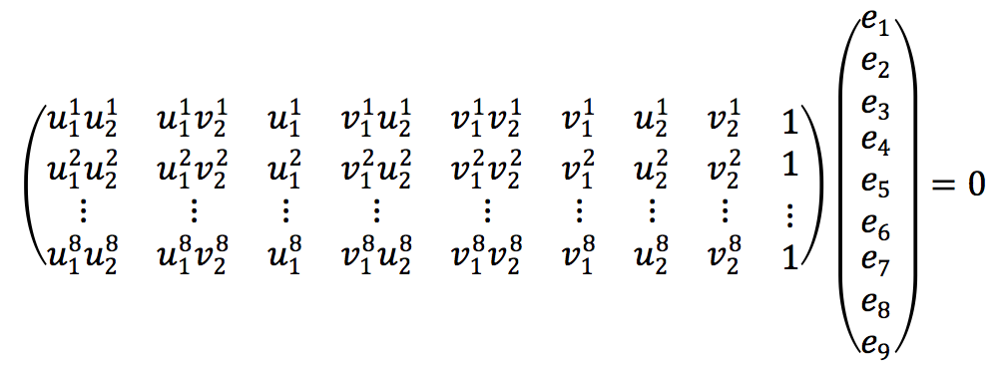 | 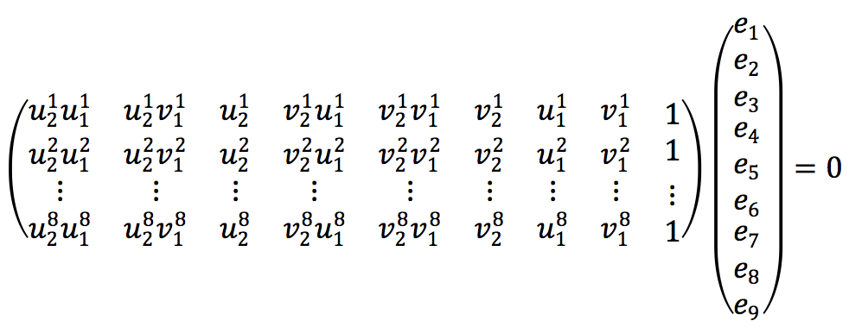
P145.图7-8 | 参看书本 | 图没错，主要原因看备注 | 描述部分涉及图线、点的颜色，而印刷出来的书本只有黑白，建议采用虚线、实线，并标识点
P146.第十行 | 除了基本矩阵和本质矩阵 | 除了基础矩阵和本质矩阵 | “基本”改为“基础”
P146.倒数第八行 | 回顾本节开头的式(7.1) | 回顾本节开头的式(7.2) | 公式引用错误
P148.倒数第十七行 | // 相机内参，TUM Freiburg2 | 主要原因看备注 | 直接删除，这两行根本就没用到
P148.倒数第十六行 | Mat K=( Mat_<double> ( 3, 3 ) << 520.9, 0, 325.1, 0, 521.0, 249.7 ,0, 0, 1 ); | 主要原因看备注
P149.倒数第十五行 | cout<<"usage: feature_estraction img1 img2"<<endl; | cout<<"usage: pose_estimation_2d2d img1 img2"<<endl; | 程序描述错误
P.150-151.程序输出结果 | 参看书本 | 主要原因看备注 | 程序输出结果与实际完全不符，包括数值，产生十分大的偏差
P151.第一段 | 在程序的输出结果可以看出 | 从程序的输出结果可以看出 | 有语病，将“在”改为“从”
P153.倒数第三行 | 可以通过最二小乘法求解 | 可以通过最小二乘法求解 | “二”与“小”互换位置
P154.第十二行 | 我们调用OpenCV提供的triangulation函数进行三角化 | 我们调用OpenCV提供的triangulationPoints函数进行三角化 | 函数描述错误
P154.第十三行 | 片断 | 片段 | 错别字，将“断”改为“段”
P161.式(7.33) |  |  | 中间漏了两个2
P166.程序输出部分第一行 | % build/pose_estimation_3d2d 1.png 2.png d1.png d2.png | % build/pose_estimation_3d2d 1.png 2.png 1_depth.png 2_depth.png | 参数名与Github上实际不符
P166.程序输出部分第五行 | 3d-2d pairs: 78 | 3d-2d pairs: 76 | 程序输出与实际不符
P167.倒数第十二行 | VertexSBAPointXYZ | 主要原因看备注 | VertexSBAPointXYZ这个类在g2o/types/sba/types_sba.h中，而不在g2o/types/sba/types_six_dof_expmap.h中，与前文描述不符
P192.倒数第四行 | 记非齐次像素坐标 | 记齐次像素坐标 | 应为齐次像素坐标，所以删除“非”
P194.第八行 |  |  | 指数映射写错了

P194.第九行 |  |  | 左乘扰动模型扰动项应该放在左边
P194.倒数第三行
P195.第四行 | 据上一节的推导 | 据上一讲的推导 | 内容描述错误，应为上一讲，而不是上一节
P198.第五行 | book | //book | 代码注释换行排版之后没有加上//
P198.第十七行 | so(3) and \epsilon the translation | //so(3) and \epsilon the translation
P200.第二行 | build/direct_sparse ~/dataset/rgbd_dataset_freiburg1_desk | build/direct_sparse ../data | 参数名与Github上实际不符
式(10.25) | 原文中出现R的地方均应该为Q |  | 请保持和发行版字体的一致性 例如转置上标为正体
P272.式(11.2) |  |  | 后面推导不带 ，保持符号一致
P272.式(11.3) 以及前面的描述 | 带 的部分 | 去掉
P273.式(11.7) |  |  | 第二行少了个右括号
附录A式(A.5) |  | G应该为A
式(A.6) |  | 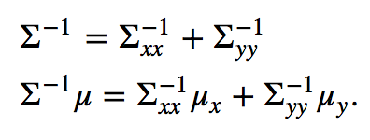
式(A.10) |  |  | 右侧多写了一个R

